Feuil1
 | NOM et Point de chute : |  |  | no téléphone :
 |  | sorte /variété |  | Plants par pot | prix | commande
 |  | Betterave rouge et jaune | Un mix de deux couleurs . Plantation délicate. Une belle méthode d'avoir une longueur d'avance sur vos betteraves en semis direct! | 6 | 4.00 $ |  | 0.00 $
 |  | Laitue mixte | Total de 3 variétés de laitue différentes. Se récolte plusieurs fois si vous récoltez les feuilles du tour en laissant le centre. | 6 | 9.00 $ |  | 0.00 $
 |  | oignon jaune Patterson | Un des meilleurs oignon de conservation. Peut être aussi consommer frais avec les tiges vertes. Ne pas trop engraisser la terre si vous souhaitez faire sécher le collet et les conserver. | 5 | 4.00 $ |  | 0.00 $
 |  | oignon rose BLUSH | Excellente conservation. La chair est rose avec des variations plus rouges. Saveur douce. Attendre que le collet vert soit sec avant de récolter pour le séchage. | 5 | 4.00 $ |  | 0.00 $
 |  | Épinard rouge et vert | Un mixte de plant vert et de rouge pour une salade colorée! Les épinards se transplantent facilement et poussent rapiement. Les semis direct sont possibles mais les transplants donnent de l'avance. | 6 | 4.00 $ |  | 0.00 $
 |  | Tomate ronde/ Montain Fresh | Capable de tolérer des conditions fraîches et humides, cette grosse tomate rouge produit des fruits de 8 à 16 onces .Le plant est déterminé donc besoin de turorage léger. Résistance élevée à plusieurs maladies. Pot de 3.5" | 1 | 4.00 $ |  | 0.00 $
 |  | Tomate italienne / Plum regal | Une tomate italienne productive et résistante au mildiou.Les plantes de taille moyenne avec une bonne couverture foliaire produisent des rendements élevés. Le plant est déterminé donc besoin de turorage léger. Pot de 3.5" | 1 | 4.00 $ |  | 0.00 $
 |  | Tomate cerise rouge / Super Sweet | Rendements extrêmement élevés de fruits bien équilibrés, rouge foncé, sucrés . La vigne vigoureuse indéterminée peut continuer à pousser pendant de longues périodes et nécessite un bon support. Résiste à la fissuration. Pot de 3.5" | 1 | 4.00 $ |  | 0.00 $
 |  | tomate cerise black cherry | La meilleure des tomates cerises mauves! Plant grimpant produisant des tomates d'un calibre moyen. Productif. Semence bio. Pot de 3.5 " | 1 | 4.00 $ |  | 0.00 $
 |  | Tomate cerise orange /Sun Sugar | Plant indéterminé qui a besoin de support. Reconu pour sa saveur exceptionellement sucrée. Attendre une coloration orange foncé avant de récolter pour une saveur parfaite! | 1 | 4.00 $ |  | 0.00 $
 |  | Aubergine | Les plantes produisent des fruits fermes qui peuvent être récoltés à différentes grosseurs. Attire de nombreux insectes, surveillez les doryphores et pucerons. Pot de 3.5 " | 1 | 4.00 $ |  | 0.00 $
 |  | Bette à carde coloré / Bright light | Feuille de couleur variée; rose, orange, violet, rouge et blanc avec des variations lumineuses et pastel. Récolte en continu lorsque les feuilles de contour sont prises. Convient pour une longue production et récolte. Résistante à un léger gel. | 2 | 4.00 $ |  | 0.00 $
 |  | brocoli | Bien adapté à la chaleur et produit une immense courrone . Une fois la tête principale coupée, le plant continura de produire des pousses secondaires pendant une longue période si bien arrosé et fertilisé. | 1 | 4.00 $ |  | 0.00 $
 | 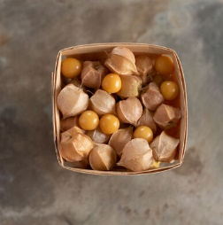 | Cerise de terre / Goldie | La saveur est assez douce et un peu sauvage. Les plantes sont abondamment ramifiées et prolifiques . Les fruits peuvent être consommés crus, séchés comme des raisins secs, congelés, en conserve ou transformés , tartes, confitures et desserts. Peut devenir très gros s'il a de l'espace dans le jardin. | 1 | 4.00 $ |  | 0.00 $
 |  | Chou bruxelle / Jade Cross | Variété facile à cultiver pour les zones de saison courte. 95 jours avant la première récolte. Les plus petits choux profitent davantage lorsque les gros sont récoltés souvent et que la tête est coupée. | 1 | 4.00 $ |  | 0.00 $
 |  | Citrouille | Belle forme ornemental et saveur ulra sucrée. Utilisée pour la garniture de tarte, dans le pain ou dans toute autre recette à base de citrouille. Résistance intermédiaire à l'oïdium. Vignes courtes. Moy. poids: 3-5 lb. Moy. rendement: 3-4 fruits / plante. | 2 | 4.00 $ |  | 0.00 $
 |  | Concombre de champ Marketmore | Meilleure variété à pollinisation libre .Concombre productif aux fruits vert foncé de 20 cm / 8 ”. Le plus tolérant aux maladies du concombre. 65 jours avant la première récolte. Ne pas enterrer la tige lors de la plantation! | 1 | 4.00 $ |  | 0.00 $
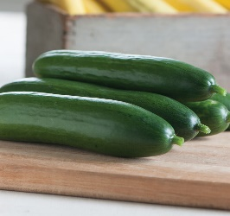 |  | Concombre libanais Diva | Concombre produisant de 1 à 2 fruits par nœud. Grimpant qui nécessite un long tuteur. Excellent récolté à différentes grosseur. À dévorer cru ou pour faire des pickles marinés. Ne pas enterrer la tige lors de la plantation! | 1 | 4.00 $ |  | 0.00 $
 | 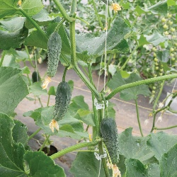 | Cornichon grimpant Excelsior | Concombre très productif, peut être récolté à la grosseur désiré. . Grimpant besoin de tuteur. Minimum de 20 concombres si sufisament tutoré et fertilisé. Ne pas enterrer la tige lors de la plantation! | 1 | 4.00 $ |  | 0.00 $
 |  | Courge butternut | Très précoce, productif et uniforme. Les vignes compactes et semi-arbustives portent une récolte abondante de fruits moyens de 10 à 12 pouces avec une peau bronzée. Chair orange foncé à texture fine avec une saveur sucrée et de bonnes qualités de conservation. 75 jours | 2 | 4.00 $ |  | 0.00 $
 |  | courgette Zephyr | Un joli mélange de couleur! Une récolte assurée pour plusieurs semaines. Même les gros zuchinis demeure tendre. Le dernier zuchini à être récolté à la ferme avant le gel, même après le vert! | 1 | 4.00 $ |  | 0.00 $
 |  | Courgette zuchini / spineless beaty | Courgettes au rendement le plus élevé. Grandes plantes ouvertes sans épines. Produit des rendements très élevés. 43 jours avant la première récolte. Doit être récolté à chaque 2 jours pour petit-moyen format. | 1 | 4.00 $ |  | 0.00 $
 | 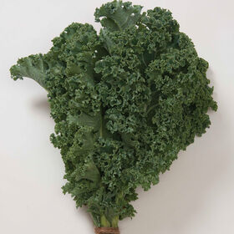 | Kale / Winter bor | Les plantes atteignant 2–3 ', avec un excellent rendement et une bonne résistance au froid. Continueront de croître pour produire des feuilles pour des récoltes successives au fur et à mesure que les feuilles inférieures sont récoltées. Très résistant au gel. | 1 | 4.00 $ |  | 0.00 $
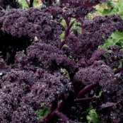 |  | Kale rouge / Redbor | Similaire à Winterbor dans tout sauf la couleur. Pour garnir et manger. La saveur, la couleur et le curling sont rehaussés par le froid. | 1 | 4.00 $ |  | 0.00 $
 |  | Melon d'eau / sugar baby | Plant peut produire minimum 2 melons si bien fertilisé et arrosé, entre6-10 lb chaque. , Variété à chair rose-rouge sucrée avec pépins et pas trop granuleuse. Croûte verte foncée à noire lorsque le melon est prêt. Ne pas enterrer la tige lors de la plantation! | 2 | 4.00 $ |  | 0.00 $
 | 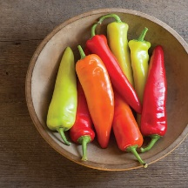 | Piment fort banane | Largement adapté et productif, même par temps frais.Ses piments qui mûrissent au coucher du soleil passent du jaune à l'orange au rouge et font les plus beaux piments marinés! Le plus doux des piments forts. Pot de 3.5" | 1 | 4.00 $ |  | 0.00 $
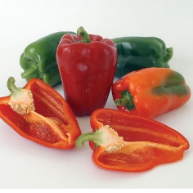 |  | Poivron vert et rouge / ACE | Ultra hâtif. Tolérance à la chute des fleurs, car presque toutes les fleurs produisent un poivron. Largement adapté mais fonctionne particulièrement bien dans les climats frais où les poivrons sont difficiles à cultiver avec succès. Idéal pour les récoltes précoces .Pot de 3.5" | 1 | 4.00 $ |  | 0.00 $
 |  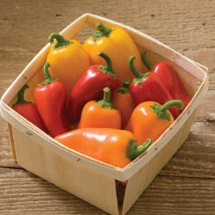 | Origan grec | Feuilles vert foncé caractéristiques avec des fleurs blanches.Attire les insectes bénéfiques : fournit du pollen et du nectar aux insectes bénéfiques comme les abeilles, ect. Plante vivace qui repousse aprèes l'hiver. | Botte | 4.00 $ |  | 0.00 $
 |  | Menthe | Utilisez pour aromatiser le mélange de salade, les plats principaux, la crème glacée et les boissons. Plante vivace qui repousse après l'hiver. | Botte | 4.00 $ |  | 0.00 $
 |  | Persil Frisé | Convient pour la culture en pot et en plein jardin. Récoltez les feuilles contour pour une récolte en continu tout l'été. . Les feuilles dressées facilitent la récolte. Tolère le gel léger et devient très sucré après celui-ci. | Botte | 4.00 $ |  | 0.00 $
 |  | Persil italien | Convient pour la culture en pot et en plein jardin. Récoltez les feuilles contour pour une récolte en continu tout l'été. Tolère le gel léger et devient très sucré après celui-ci. Saveur très parfumée! | Botte | 4.00 $ |  | 0.00 $
 |  | Sauge | Les feuilles vertes sont utilisées dans les vinaigrettes, les sauces, les herbes salées, les saucisses et le thé. Plante vivace qui repousse après l'hiver. | 3 | 4.00 $ |  | 0.00 $
 |  | Ciboulette | Convient pour la culture en pot et en plein jardin. Plante vivace qui repousse aprèes l'hiver. Les fleurs sont très jolies et parfumées, peut être ajouté aux salades en décoration. | Botte | 4.00 $ |  | 0.00 $
 |  | Thym | Herbe culinaire et ornementale classique. Feuilles sempervirentes petites, rondes à aiguilles, sur des tiges ligneuses. Pailler dans les climats froids d'hiver pour une repousse l'année suivante. | Botte | 4.00 $ |  | 0.00 $
 | 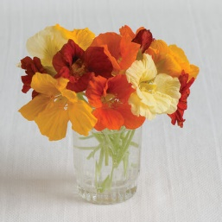 | Capucine | Fleur comestibles qui agrémentent d'une saveur légèrement poivrée toutes les salades. Un mix de couleurs. Produit des fleurs tout l'été jusqu'au gel. | 2 | 4.00 $ |  | 0.00 $
 |  |  |  |  |  |  | 0.00 $

